Επεξεργασίες_Λεπτομερής περιγρα
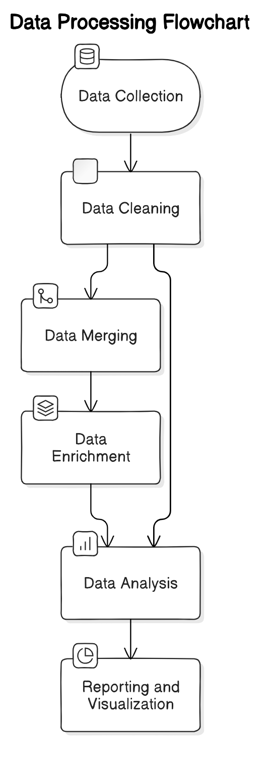
Επεξεργασίες | Λεπτομερής περιγραφή της επεξεργασίας | Υποστηρικτικά στοιχεία
Συλλογή δεδομένων κατανάλωσης από μετρητές | Τα δεδομένα συλλέγονται από διάφορες πηγές, όπως συστήματα ERP, CRM, και άλλες βάσεις δεδομένων. Τα δεδομένα μπορεί να περιλαμβάνουν πληροφορίες πελατών, προμηθευτών, προϊόντων, και συναλλαγών. | Συστήματα ERP, CRM, βάσεις δεδομένων
Καθαρισμός Δεδομένων | Οι διαδικασίες καθαρισμού περιλαμβάνουν την αφαίρεση διπλότυπων, τη διόρθωση σφαλμάτων και την ενημέρωση των εγγραφών. Χρησιμοποιούνται αυτοματοποιημένα εργαλεία και αλγόριθμοι για την αναγνώριση και τη διόρθωση των ασυνεπειών στα δεδομένα. | Εργαλεία καθαρισμού δεδομένων, αλγόριθμοι καθαρισμού
Συγχώνευση Δεδομένων | Τα δεδομένα από διάφορες πηγές ενοποιούνται σε μία κεντρική αποθήκη δεδομένων (data warehouse). Η συγχώνευση γίνεται βάσει κοινών κλειδιών, όπως κωδικοί πελατών ή προϊόντων, και απαιτεί προσεκτική χαρτογράφηση των πεδίων. | Data warehouse, συστήματα συγχώνευσης δεδομένων
Εμπλουτισμός Δεδομένων | Προστίθενται εξωτερικά δεδομένα για την αύξηση της πληροφορίας και της αξίας των εσωτερικών δεδομένων. Παραδείγματα μπορεί να περιλαμβάνουν δημογραφικά δεδομένα, δεδομένα καιρού, και κοινωνικά δεδομένα. | Εξωτερικές πηγές δεδομένων, API, εργαλεία εμπλουτισμού δεδομένων
Ανάλυση Δεδομένων | Χρησιμοποιούνται εργαλεία και τεχνικές ανάλυσης για την εξαγωγή πληροφοριών και την υποστήριξη της λήψης αποφάσεων. Οι αναλύσεις μπορεί να περιλαμβάνουν στατιστικές αναλύσεις, μοντελοποίηση και προγνωστική ανάλυση. | Αναλυτικά εργαλεία, στατιστικά πακέτα, πλατφόρμες ανάλυσης δεδομένων
Αναφορά και Οπτικοποίηση | Τα αποτελέσματα της ανάλυσης παρουσιάζονται μέσω αναφορών και διαγραμμάτων. Χρησιμοποιούνται εργαλεία όπως το Tableau, Power BI, ή άλλες πλατφόρμες για την οπτικοποίηση των δεδομένων. | Πλατφόρμες αναφορών και οπτικοποίησης, Tableau, Power BI

